公司简介
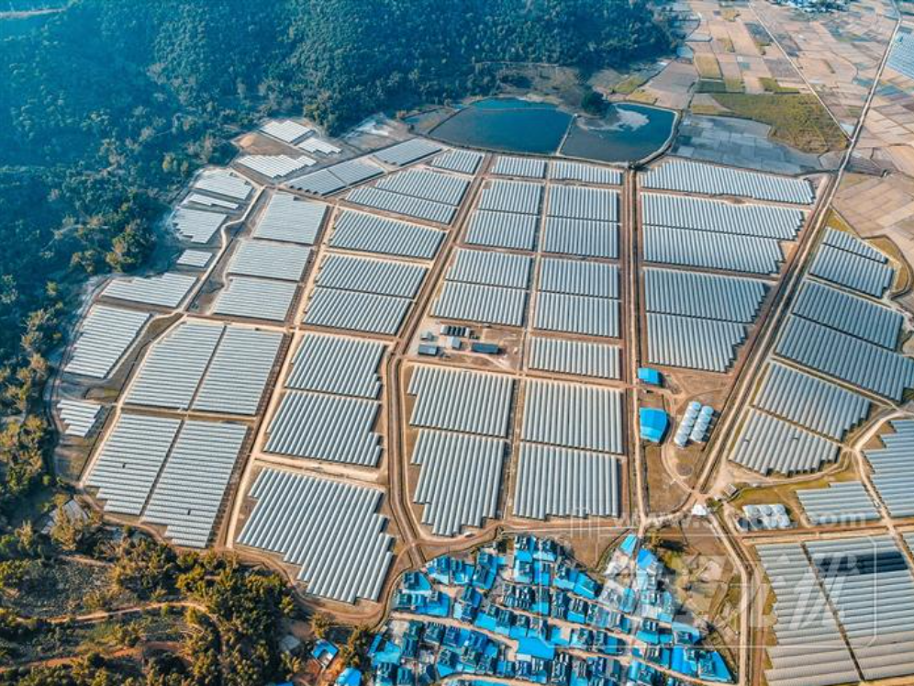
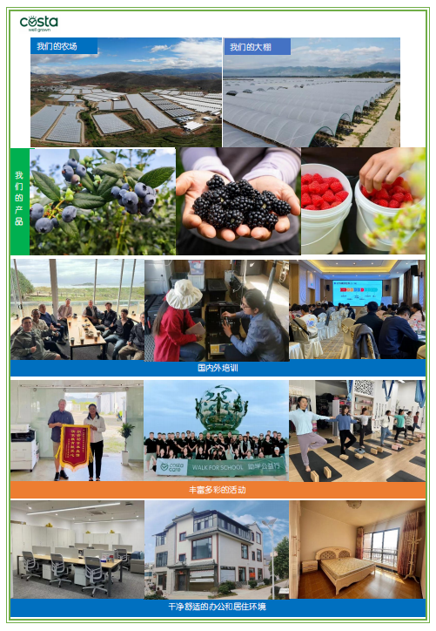
Costa集团是澳洲知名的鲜果和蔬菜生产商/加工商和销售商。公司从1903年开始在澳洲从事水果生意，至今已有超过120年历史，于2014年在澳大利亚资本市场上市，产品销往国内外市场。集团的主要产品：浆果、蘑菇、番茄等7个品类。公司在澳洲有3000公顷（45000亩）的农场，20公顷（300亩）的玻璃温室。在澳洲国内运营40个农场，批发市场和销售终端。公司在食品安全方面进行了大量投入。科思达中国2018年5月在第25届中澳商会西太平洋澳华企业成就奖颁奖典礼上荣获“杰出农产品、食品、饮料企业奖”。2021年Costa荣获亚洲水果大奖之影响力大奖。 在中国我们分别在云南省的红河州、西双版纳州、保山市、大理州设立了农场，进行浆果种植。红河农场约500亩。西双版纳农场5000多亩。保山农场4300多亩。大理在建农场约900亩。公司有着充满活力的高技术种植和管理队伍。 我们诚邀更多充满活力，热爱农业事业的优秀人士加入科思达的大家庭。我们寻求能把自身特定的专业知识和技能应用到科思达岗位中的员工。我们将为成功应聘者提供富有竞争力的薪资福利，为员工提供良好的职业发展平台和晋升通道，并有相应的国内外培训机会。 福利待遇： 1.基地岗位免费提供食宿 (宿舍配有热水器和洗衣机)； 2. 购买五险一金，另公司还为员工和家属补充商业保险； 3.正式员工享有带薪年假、长期服务假、年度健康体检、话费补贴、节日福利、生日礼金等福利； 4.公司定期举办丰富多彩的团建和年会活动； 5.人性化的休假管理制度，充分考虑外地员工休假时间，享有路程假和回家费用补贴； 6.为正式员工提供自我提升的培训读书基金，并有相应的国内外培训机会； 7.扁平化管理，良好的职业发展平台和晋升通道，能力决定你的高度。 邮箱：costachinahr@163.com 应聘人员请在邮件标题注明姓名+应聘岗位。


公司logo：

农场图片：

